Indicaciones
Indicaciones
Estimado estudiante:

Antes de proceder a rellenar las fichas de control de actividades, debe tener en cuenta lo siguiente:

1.- | Debe rellenar los datos solicitado en cada ficha.
2.- | Verifica tu fecha de inicio y fin de prácticas en tu menú estado.
3.- | Debe ingresar la fecha de inicio de sus prácticas en la primera casilla de la semana 1. Las fechas debe conincidir con las de su Estado en el sistema de prácticas.
4.- | Una vez ingresada la fecha​ de inicio, ​ las fechas de cada semana se auto completarán.
5.- | Recuerda que la semana comprende de 7 días​.
6.- | Sólo puedes hacer máximo 30 horas a la semana según ley.
7.- | Puede utilizar el n° de fichas necesarias. En caso de derecho aprox. Son 12
8.- | No aceptará documentos escrito a lapicero lápiz, deben ser tipeados.
9.- | Los documentos deben tener la firma y sello original del jefe inmediato. Se realizará la revisón del documento en física para verificar su veracidad.
10.- | Los documentos deben ser escaneados a colores y nítido (no fotografiados, no borroso) y debe subirlo al sistema de forma horizontal.

Sólo si cumple con todas las indicaciones sus documentos serán revisados y aprobados, caso contrario será observado
Si tiene alguna duda con respecto a las fichas, debe acercarse a la oficina antes que su jefe inmediato firme sus fichas.

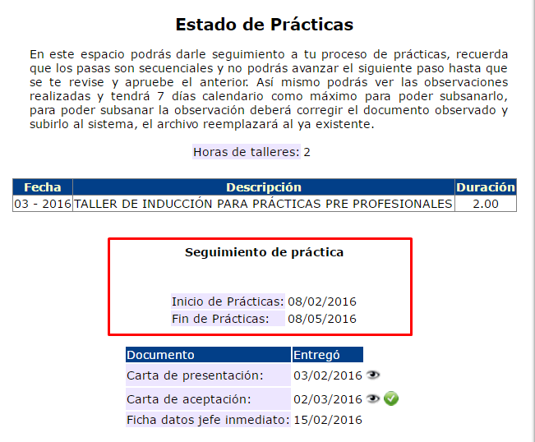
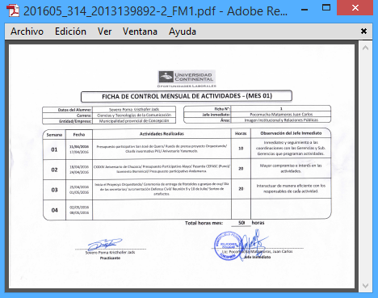
 | Menú: Estado

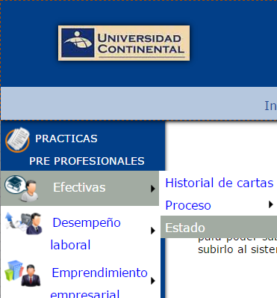

04/01/2016
04/04/2016
Verifica tu fecha de inicio y fin de prácticas aquí

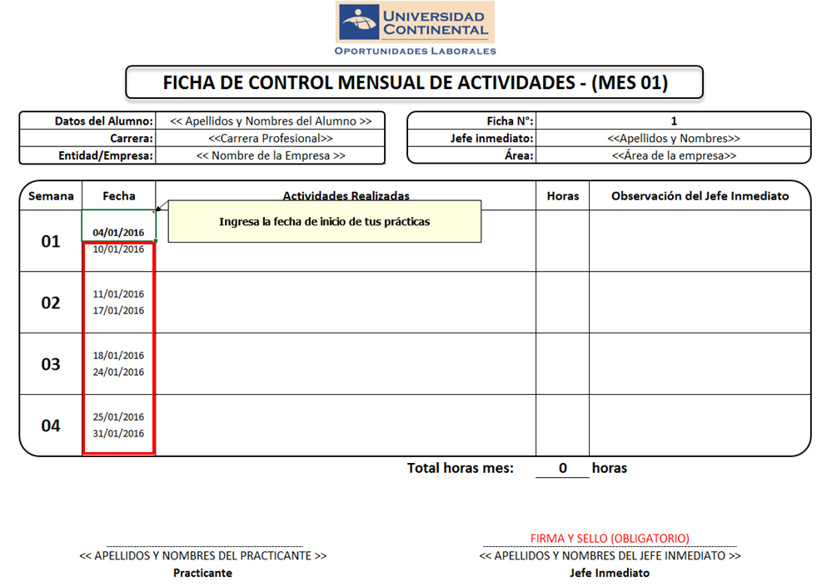
Ingresa la fecha de inicio de tus prácticas que se muestra en tu estado y automáticamente se completarán las semanas con las fechas correspondientes.
Ingresar las horas acumuladas por semana
1
2
3
* No se aceptará documentos escritos a lapicero o lápiz, deben ser tipeado.
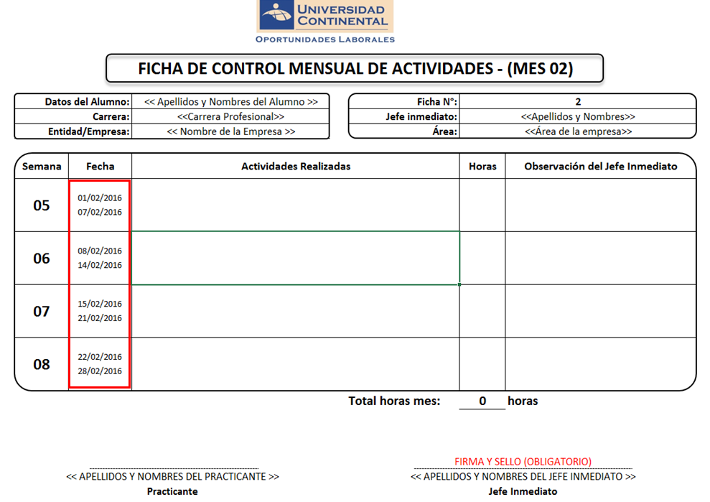
Automáticamente se completarán las semanas con las fechas correspondientes.
2
* No se aceptará documentos escritos a lapicero o lápiz, deben ser tipeado.

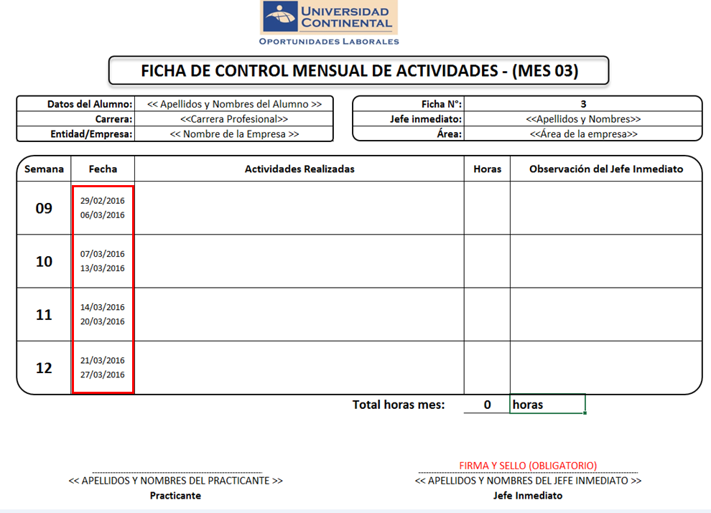
Automáticamente se completarán las semanas con las fechas correspondientes.
2
* No se aceptará documentos escritos a lapicero o lápiz, deben ser tipeado.
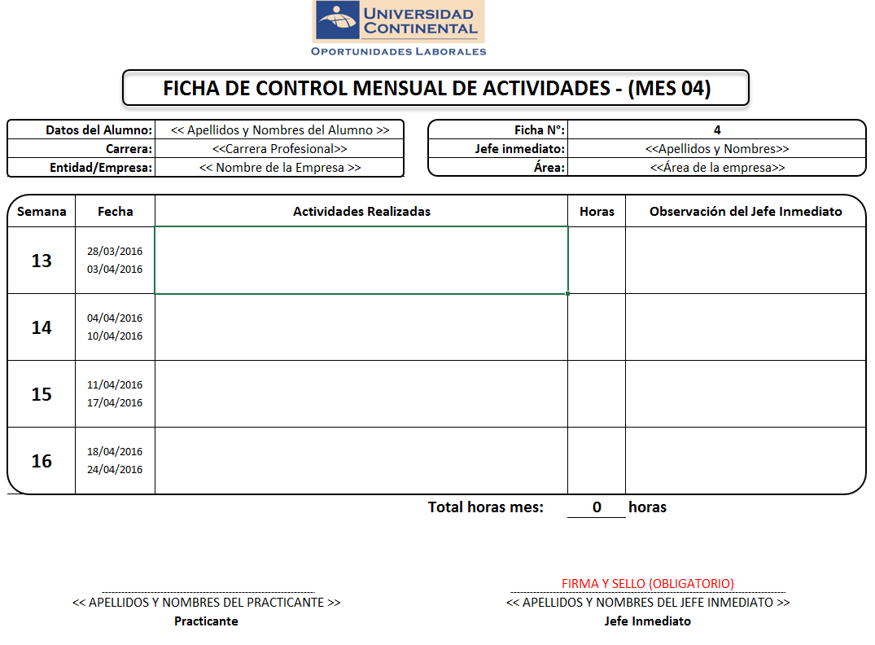



Automáticamente se completarán las semanas con las fechas correspondientes.
2

* No se aceptará documentos escritos a lapicero o lápiz, deben ser tipeado.

Ficha control 01
FICHA DE CONTROL DE CONTROL DE ACTIVIDADES - (MES 01)

Datos del Alumno: |  | << Apellidos y Nombres del Alumno >> |  | Ficha N°: | 1
Carrera: |  | <<Carrera Profesional>> |  | Jefe inmediato: | <<Apellidos y Nombres>>
Entidad/Empresa: |  | << Nombre de la Empresa >> |  | Área: | <<Área de la empresa>>

Semana | Fecha | Actividades Realizadas |  |  | Horas | Observación del Jefe Inmediato
01 | 2017-01-01
 | 2017-01-07
02 | 2017-01-08
 | 2017-01-14
03 | 2017-01-15
 | 2017-01-21
04 | 2017-01-22
 | 2017-01-28
 |  |  | Total horas mes: |  | 0 | horas

 |  |  |  | FIRMA Y SELLO (OBLIGATORIO)
<< Apellidos y Nombres del Alumno >> |  |  |  | <<Apellidos y Nombres>>
Practicante |  |  |  | Jefe Inmediato

Ficha control 02
FICHA DE CONTROL DE CONTROL DE ACTIVIDADES - (MES 02)

Datos del Alumno: |  | << Apellidos y Nombres del Alumno >> |  | Ficha N°: | 2
Carrera: |  | <<Carrera Profesional>> |  | Jefe inmediato: | <<Apellidos y Nombres>>
Entidad/Empresa: |  | << Nombre de la Empresa >> |  | Área: | <<Área de la empresa>>

Semana | Fecha | Actividades Realizadas |  |  | Horas | Observación del Jefe Inmediato
05 | 2017-01-29
 | 2017-02-04
06 | 2017-02-05
 | 2017-02-11
07 | 2017-02-12
 | 2017-02-18
08 | 2017-02-19
 | 2017-02-25
 |  |  | Total horas mes: |  | 0 | horas

 |  |  |  | FIRMA Y SELLO (OBLIGATORIO)
<< Apellidos y Nombres del Alumno >> |  |  |  | <<Apellidos y Nombres>>
Practicante |  |  |  | Jefe Inmediato

Ficha control 03
FICHA DE CONTROL DE CONTROL DE ACTIVIDADES - (MES 03)

Datos del Alumno: |  | << Apellidos y Nombres del Alumno >> |  | Ficha N°: | 3
Carrera: |  | <<Carrera Profesional>> |  | Jefe inmediato: | <<Apellidos y Nombres>>
Entidad/Empresa: |  | << Nombre de la Empresa >> |  | Área: | <<Área de la empresa>>

Semana | Fecha | Actividades Realizadas |  |  | Horas | Observación del Jefe Inmediato
09 | 2017-02-26
 | 2017-03-04
10 | 2017-03-05
 | 2017-03-11
11 | 2017-03-12
 | 2017-03-18
12 | 2017-03-19
 | 2017-03-25
 |  |  | Total horas mes: |  | 0 | horas

 |  |  |  | FIRMA Y SELLO (OBLIGATORIO)
<< Apellidos y Nombres del Alumno >> |  |  |  | <<Apellidos y Nombres>>
Practicante |  |  |  | Jefe Inmediato

Ficha control 04
FICHA DE CONTROL DE CONTROLDE ACTIVIDADES - (MES 04)

Datos del Alumno: |  | << Apellidos y Nombres del Alumno >> |  | Ficha N°: | 4
Carrera: |  | <<Carrera Profesional>> |  | Jefe inmediato: | <<Apellidos y Nombres>>
Entidad/Empresa: |  | << Nombre de la Empresa >> |  | Área: | <<Área de la empresa>>

Semana | Fecha | Actividades Realizadas |  |  | Horas | Observación del Jefe Inmediato
13 | 2017-03-26
 | 2017-04-01
14 | 2017-04-02
 | 2017-04-08
15 | 2017-04-09
 | 2017-04-15
16 | 2017-04-16
 | 2017-04-22
 |  |  | Total horas mes: |  | 0 | horas

 |  |  |  | FIRMA Y SELLO (OBLIGATORIO)
<< Apellidos y Nombres del Alumno >> |  |  |  | <<Apellidos y Nombres>>
Practicante |  |  |  | Jefe Inmediato

Ficha control 05
FICHA DE CONTROL DE CONTROL DE ACTIVIDADES - (MES 05)

Datos del Alumno: |  | << Apellidos y Nombres del Alumno >> |  | Ficha N°: | 5
Carrera: |  | <<Carrera Profesional>> |  | Jefe inmediato: | <<Apellidos y Nombres>>
Entidad/Empresa: |  | << Nombre de la Empresa >> |  | Área: | <<Área de la empresa>>

Semana | Fecha | Actividades Realizadas |  |  | Horas | Observación del Jefe Inmediato
17 | 2017-04-23
 | 2017-04-29
18 | 2017-04-30
 | 2017-05-06
19 | 2017-05-07
 | 2017-05-13
20 | 2017-05-14
 | 2017-05-20
 |  |  | Total horas mes: |  | 0 | horas

 |  |  |  | FIRMA Y SELLO (OBLIGATORIO)
<< Apellidos y Nombres del Alumno >> |  |  |  | <<Apellidos y Nombres>>
Practicante |  |  |  | Jefe Inmediato

Ficha control 06
FICHA DE CONTROL DE CONTROL DE ACTIVIDADES - (MES 06)

Datos del Alumno: |  | << Apellidos y Nombres del Alumno >> |  | Ficha N°: | 6
Carrera: |  | <<Carrera Profesional>> |  | Jefe inmediato: | <<Apellidos y Nombres>>
Entidad/Empresa: |  | << Nombre de la Empresa >> |  | Área: | <<Área de la empresa>>

Semana | Fecha | Actividades Realizadas |  |  | Horas | Observación del Jefe Inmediato
21 | 2017-05-21
 | 2017-05-27
22 | 2017-05-28
 | 2017-06-03
23 | 2017-06-04
 | 2017-06-10
24 | 2017-06-11
 | 2017-06-17
 |  |  | Total horas mes: |  | 0 | horas

 |  |  |  | FIRMA Y SELLO (OBLIGATORIO)
<< Apellidos y Nombres del Alumno >> |  |  |  | <<Apellidos y Nombres>>
Practicante |  |  |  | Jefe Inmediato

Ficha control 07
FICHA DE CONTROL DE CONTROL DE ACTIVIDADES - (MES 07)

Datos del Alumno: |  | << Apellidos y Nombres del Alumno >> |  | Ficha N°: | 7
Carrera: |  | <<Carrera Profesional>> |  | Jefe inmediato: | <<Apellidos y Nombres>>
Entidad/Empresa: |  | << Nombre de la Empresa >> |  | Área: | <<Área de la empresa>>

Semana | Fecha | Actividades Realizadas |  |  | Horas | Observación del Jefe Inmediato
25 | 2017-06-18
 | 2017-06-24
26 | 2017-06-25
 | 2017-07-01
27 | 2017-07-02
 | 2017-07-08
28 | 2017-07-09
 | 2017-07-15
 |  |  | Total horas mes: |  | 0 | horas

 |  |  |  | FIRMA Y SELLO (OBLIGATORIO)
<< Apellidos y Nombres del Alumno >> |  |  |  | <<Apellidos y Nombres>>
Practicante |  |  |  | Jefe Inmediato

Ficha control 08
FICHA DE CONTROL DE CONTROL DE ACTIVIDADES - (MES 08)

Datos del Alumno: |  | << Apellidos y Nombres del Alumno >> |  | Ficha N°: | 8
Carrera: |  | <<Carrera Profesional>> |  | Jefe inmediato: | <<Apellidos y Nombres>>
Entidad/Empresa: |  | << Nombre de la Empresa >> |  | Área: | <<Área de la empresa>>

Semana | Fecha | Actividades Realizadas |  |  | Horas | Observación del Jefe Inmediato
29 | 2017-07-16
 | 2017-07-22
30 | 2017-07-23
 | 2017-07-29
31 | 2017-07-30
 | 2017-08-05
32 | 2017-08-06
 | 2017-08-12
 |  |  | Total horas mes: |  | 0 | horas

 |  |  |  | FIRMA Y SELLO (OBLIGATORIO)
<< Apellidos y Nombres del Alumno >> |  |  |  | <<Apellidos y Nombres>>
Practicante |  |  |  | Jefe Inmediato

Ficha control 09
FICHA DE CONTROL DE CONTROL DE ACTIVIDADES - (MES 09)

Datos del Alumno: |  | << Apellidos y Nombres del Alumno >> |  | Ficha N°: | 9
Carrera: |  | <<Carrera Profesional>> |  | Jefe inmediato: | <<Apellidos y Nombres>>
Entidad/Empresa: |  | << Nombre de la Empresa >> |  | Área: | <<Área de la empresa>>

Semana | Fecha | Actividades Realizadas |  |  | Horas | Observación del Jefe Inmediato
33 | 2017-08-13
 | 2017-08-19
34 | 2017-08-20
 | 2017-08-26
35 | 2017-08-27
 | 2017-09-02
36 | 2017-09-03
 | 2017-09-09
 |  |  | Total horas mes: |  | 0 | horas

 |  |  |  | FIRMA Y SELLO (OBLIGATORIO)
<< Apellidos y Nombres del Alumno >> |  |  |  | <<Apellidos y Nombres>>
Practicante |  |  |  | Jefe Inmediato

Ficha control 10
FICHA DE CONTROL DE CONTROL DE ACTIVIDADES - (MES 10)

Datos del Alumno: |  | << Apellidos y Nombres del Alumno >> |  | Ficha N°: | 10
Carrera: |  | <<Carrera Profesional>> |  | Jefe inmediato: | <<Apellidos y Nombres>>
Entidad/Empresa: |  | << Nombre de la Empresa >> |  | Área: | <<Área de la empresa>>

Semana | Fecha | Actividades Realizadas |  |  | Horas | Observación del Jefe Inmediato
37 | 2017-09-10
 | 2017-09-16
38 | 2017-09-17
 | 2017-09-23
39 | 2017-09-24
 | 2017-09-30
40 | 2017-10-01
 | 2017-10-07
 |  |  | Total horas mes: |  | 0 | horas

 |  |  |  | FIRMA Y SELLO (OBLIGATORIO)
<< Apellidos y Nombres del Alumno >> |  |  |  | <<Apellidos y Nombres>>
Practicante |  |  |  | Jefe Inmediato

Ficha control 11
FICHA DE CONTROL DE CONTROL DE ACTIVIDADES - (MES 11)

Datos del Alumno: |  | << Apellidos y Nombres del Alumno >> |  | Ficha N°: | 11
Carrera: |  | <<Carrera Profesional>> |  | Jefe inmediato: | <<Apellidos y Nombres>>
Entidad/Empresa: |  | << Nombre de la Empresa >> |  | Área: | <<Área de la empresa>>

Semana | Fecha | Actividades Realizadas |  |  | Horas | Observación del Jefe Inmediato
41 | 2017-10-08
 | 2017-10-14
42 | 2017-10-15
 | 2017-10-21
43 | 2017-10-22
 | 2017-10-28
44 | 2017-10-29
 | 2017-11-04
 |  |  | Total horas mes: |  | 0 | horas

 |  |  |  | FIRMA Y SELLO (OBLIGATORIO)
<< Apellidos y Nombres del Alumno >> |  |  |  | <<Apellidos y Nombres>>
Practicante |  |  |  | Jefe Inmediato

Ficha control 12
FICHA DE CONTROL DE CONTROL DE ACTIVIDADES - (MES 12)

Datos del Alumno: |  | << Apellidos y Nombres del Alumno >> |  | Ficha N°: | 12
Carrera: |  | <<Carrera Profesional>> |  | Jefe inmediato: | <<Apellidos y Nombres>>
Entidad/Empresa: |  | << Nombre de la Empresa >> |  | Área: | <<Área de la empresa>>

Semana | Fecha | Actividades Realizadas |  |  | Horas | Observación del Jefe Inmediato
45 | 2017-11-05
 | 2017-11-11
46 | 2017-11-12
 | 2017-11-18
47 | 2017-11-19
 | 2017-11-25
48 | 2017-11-26
 | 2017-12-02
 |  |  | Total horas mes: |  | 0 | horas

 |  |  |  | FIRMA Y SELLO (OBLIGATORIO)
<< Apellidos y Nombres del Alumno >> |  |  |  | <<Apellidos y Nombres>>
Practicante |  |  |  | Jefe Inmediato

Ficha control 13
FICHA DE CONTROL DE CONTROL DE ACTIVIDADES - (MES 13)

Datos del Alumno: |  | << Apellidos y Nombres del Alumno >> |  | Ficha N°: | 13
Carrera: |  | <<Carrera Profesional>> |  | Jefe inmediato: | <<Apellidos y Nombres>>
Entidad/Empresa: |  | << Nombre de la Empresa >> |  | Área: | <<Área de la empresa>>

Semana | Fecha | Actividades Realizadas |  |  | Horas | Observación del Jefe Inmediato
49 | 2017-12-03
 | 2017-12-09
50 | 2017-12-10
 | 2017-12-16
51 | 2017-12-17
 | 2017-12-23
52 | 2017-12-24
 | 2017-12-30
 |  |  | Total horas mes: |  | 0 | horas

 |  |  |  | FIRMA Y SELLO (OBLIGATORIO)
<< Apellidos y Nombres del Alumno >> |  |  |  | <<Apellidos y Nombres>>
Practicante |  |  |  | Jefe Inmediato

